상품제안서
파스텔 골프 8K 컬러암막 대형 자동 장우산(UPF50+) | 상품코드: F22375

 |  |  |  |  |  |  | 02-412-0044 | www.easy1.co.kr
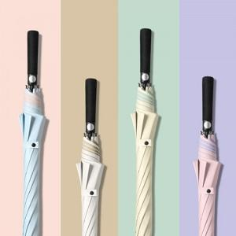

【상세/제작정보】

【인쇄/포장옵션】 | 실크 / 포장불가능

【공급단가】 | 수량 | 100~ | 300~ | 500~ | 1,000~ | 3,000~
*VAT별도 | 단가 | 11,400원 | 11,210원 | 10,920원 | 10,730원 | 10,450원

【상품 URL】 | http://www.easy1.co.kr/src/goods_detail.php?gdno=22375

